필터링된 데이터만 복사하기
필터링된 데이터만 복사+붙여넣기 // 숨겨진 데이터 제외하고 복사+붙여넣기
No | 설명 | 이미지
1 | 복사할 범위 선택 | 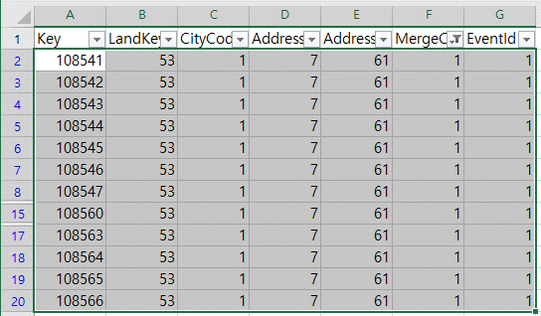
2 | 홈 > 찾기 및 선택 > 이동 옵션 OR F5 > 옵션 | 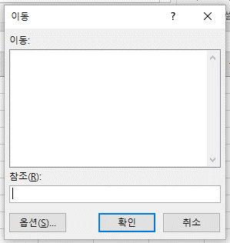 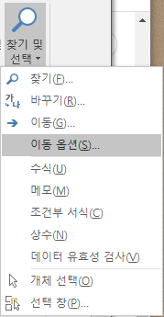
3 | 화면에 보이는 셀만 선택 후 확인 | 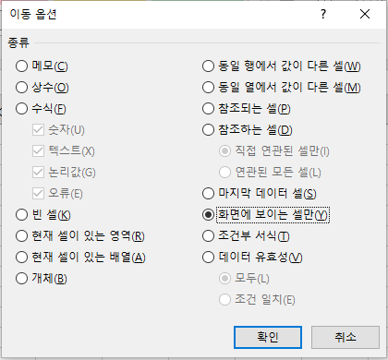
4 | 복사 + 붙여넣기

